Sheet1
教育・保育給付認定申請時には、個人番号の確認及び保護者の本人確認を行います。 下記記載のとおり、必要な書類を確認し、写しを添付ください。

①保護者の書類（個人番号確認＋本人確認）
・マイナンバーカードをお持ちの方は、マイナンバーカード（コピー）を貼付ください。
・マイナンバーカードをお持ちでない方は、下記のいずれかの個人番号記載書類（コピー）と本人確認書類（コピー）を貼付ください。
 | 個人番号記載書類 | 本人確認書類
 | ・(マイナンバー)通知カード ・個人番号が記載された住民 票の写し、住民票記載 事項証明書 | （1点のみ添付） 運転免許証、運転経歴証明書、旅券、身体障害者手帳、精神障害者保健福祉手帳、療育手帳、在留カード、特別永住権証明書、パスポート （2点添付必要） 年金手帳、児童扶養手当証書、特別児童扶養手当証書

◆個人番号記載書類の見本◆
マイナンバーカード…1点のみで可 |  |  | 個人番号通知書
※両面のコピーが必要です。 |  |  |  | 個人番号確認書類として利用できません。


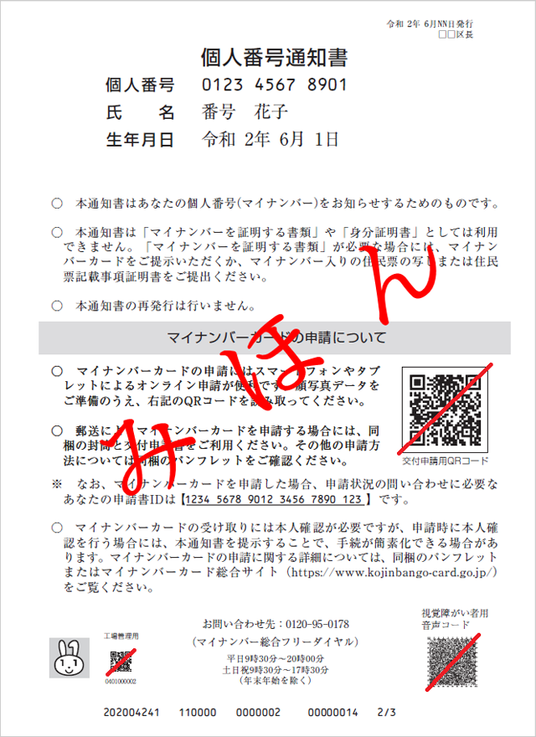

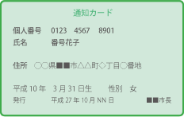
通知カード…もう1点の本人確認書類が必要（上記参照） ※ただし、住所等記載内容に変更があれば利用できません。

保護者のマイナンバーカード（コピー）または 個人番号記載書類（コピー）を貼付ください。 |  |  | 保護者の本人確認書類（コピー)を 貼付ください。 ※マイナンバーカード（コピー）を 貼付されている場合は不要です

＊提出いただきました個人情報は個人情報の保護に関する法律に基づき適正管理のうえ、保育所等の関係
業務以外には使用いたしません。

 |  |  |  |  | 裏面へ

保護者のマイナンバーカード（コピー）または 個人番号記載書類（コピー）を貼付ください。 |  |  | 保護者の本人確認書類（コピー)を 貼付ください。 ※マイナンバーカード（コピー）を 貼付されている場合は不要です

②申請児童、同居家族の書類（個人番号確認）
・個人番号記載書類（マイナンバーカード、通知カード、個人番号が記載された住民票等）

申請児童のマイナンバーカード（コピー）または 個人番号記載書類（コピー）を貼付ください。 |  |  | 同居家族のマイナンバーカード（コピー）または 個人番号記載書類（コピー）を貼付ください。

同居家族のマイナンバーカード（コピー）または 個人番号記載書類（コピー）を貼付ください。 |  |  | 同居家族のマイナンバーカード（コピー）または 個人番号記載書類（コピー）を貼付ください。

同居家族のマイナンバーカード（コピー）または 個人番号記載書類（コピー）を貼付ください。 |  |  | 同居家族のマイナンバーカード（コピー）または 個人番号記載書類（コピー）を貼付ください。

